主人公
移動 | W(上), S(下), A(左), D(右) |  | 体力 | 100（予定）
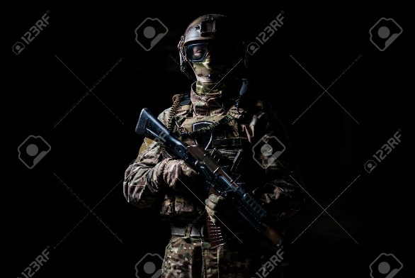
攻撃 | スペースキー |  | 耐久力（保留中） |  | 150（予定）

武器切り替え |  | ←→ キー

決定 |  | Enterキー

リロード |  | Eキー

グレネード |  | Qキー

メニューを開く |  | Rキー

アイテム獲得 |  | アイテムに触れる

敵・ボス
 |  | 敵・中ボス候補
SCP354（ボス） | 特徴 | 名前 | 体力 | 耐久力 | 特徴 | 名前 | 体力 | 耐久力 | 特徴
 | ステージ上では倒せない 動かない 敵を出す 触れると継続ダメージ イベント失敗時に 拡大するときがある | ゾンビ |  |  |  | 人型ロボット(中ボス)
 |  | 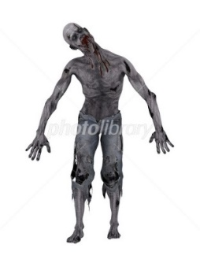 | 50 | 0 | 平均的なステータス 複数人出てくる | 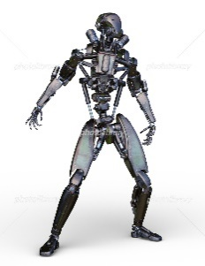 | 100 | 100 | 遠距離攻撃タイプ 数秒間透明になる 耐久力が高い 爆発物に弱い

 |  | 蝙蝠 |  |  |  | ミーム実体(中ボス)
 |  |  | 10 | 0 | 体力が低い 数が多い 群れで襲い掛かる | 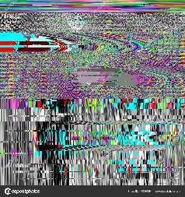 | 1 | 0 | 主人公の攻撃を食らわない 主人公が見ると継続ダメージ 特定の装置で無力化可能
耐久力（保留中）

 |  | 大ネズミ
 |  |  | 30 | 10 | 移動が速い 耐久力が低い

 |  | 球体型機械
 |  |  | 1 | 200 | 主人公に近づくと爆発 爆発が装置に当たると 制限時間が増える 複数体出てくる

 |  | 火の鳥
 |  |  | 100 | 20 | 主人公が近づくと 継続ダメージ 移動が遅い

シーンフロー
シーンフロー
 | シーンの流れ |  |  | 初級３分 | 中級5分（仮） | 上級7分（仮）

ゲーム起動
 |  |  | ３分コース
 |  |  | スタート |  |  | 開始 0分
 |  | チュートリアル |  |  |  | 0分00秒 | ～ | 0分30秒
ゲーム終了
 |  | 準備時間 |  |  |  | 0分30秒 | ～ | 0分40秒
 |  | ゲーム開始 |  |  |  | 0分40秒 | ～ | 1分00秒
 |  | イベント1 |  |  |  | 1分00秒 | ～ | 1分30秒
タイトル
 |  | イベント１終了 |  |  |  | 1分30秒 | ～ | 1分50秒
 |  | イベント2 |  |  |  | 1分50秒 | ～ | 2分50秒
 |  | イベント2終了 |  |  |  | 2分50秒 | ～ | 3分00秒
 |  | ゴール |  |  |  | 3分00秒

あらすじ
 |  |  | 5分コース
 |  |  |  |  |  | 0分00秒 | ～ | 0分00秒
 |  |  |  |  |  | 0分00秒 | ～ | 0分00秒
 |  |  |  |  |  | 0分00秒 | ～ | 0分00秒

操作説明

エンディング
難易度選択
 |  |  | 7分コース

ゲームクリア

ゲームステージ1

メニュー画面

ゲームオーバー

タイトル

ゲームステージ1

ゲームUI
ゲームUI |  |  |  |  | 800*600で作成

ゲームタイトル

600pixel |  |  |  |  |  |  |  | 50

 |  | SCP354（仮） |  |  |  |  |  | 150

 |  |  |  |  |  |  |  | 100

 |  |  |  |  | ゲームスタート |  |  | 100
 |  | 画像

 |  |  |  |  |  |  |  | 50

 |  |  |  |  | ゲーム終了 |  |  | 100

 |  | 200
 |  |  |  |  | 300 |  |  | 50

 | 100 | 600 |  |  |  |  | 100
 | 800pixel

ゲームステージ

600pixel | TIME ○○ | HP：87/100 武器/使用可数 |  |  |  | 武器切り替え：左右キー MENU画面：Rキー |  | 50

 | 100 | 400 |  |  |  | 300 |  | 550

50*50pixel

 | 800pixel

 | 主人公 | 50*50pixel |  |  | 装置 | 64*64pixel
 | 敵 | 50*50pixel |  |  | アイテム | 50*50pixel
 | 設置物 | 64*64pixel |  |  | 池(ボス) | 100*100pixel

MENU画面
 |  |  |  | Xキーを入力

600pixel |  |  |  |  |  |  |  | 25
 |  | 武器所持・弾薬数一覧 |  |  |  |  |  | 250

 |  |  |  |  |  |  |  | 25
 |  |  |  |  |  | ゲームに戻る |  | 100

 |  |  |  |  |  |  |  | 50
 |  |  |  |  |  | タイトルへ |  | 100

 |  |  |  |  |  | 200 |  | 50
 | 100 | 600 |  |  |  |  | 100
 | 800pixel

ゲームオーバー

600pixel |  |  |  |  |  |  |  | 50

 |  | ゲームオーバー |  |  |  |  |  | 150

 |  | 400 |  |  |  |  |  | 50

 |  |  |  |  |  | リトライ |  | 100

 |  |  |  |  |  |  |  | 50
 |  |  |  |  |  | タイトルへ |  | 100

 |  |  |  |  |  |  |  | 100

 | 100 | 400 |  |  |  | 200 | 100
 | 800pixel

ゲームクリア

600pixel |  |  |  |  |  |  |  | 150

 |  | ゲームクリア |  |  |  |  |  | 150

 |  | 600 |  |  |  |  |  | 100

 |  |  | タイトルへ |  |  |  |  | 50

 |  |  | 400 |  |  |  |  | 150

 | 100 | 600 |  |  |  |  | 100
 | 800pixel

アイテム
アイテム名 | 効果 | アイテム名 |  | アイテム名 | 効果
銃弾 |  | アーマー |  | 電子基板
 | 特定の銃の弾を回復 （爆発物を除く） 設置型はランダム 敵からのドロップは 倒した銃の弾を回復 |  | 耐久力を回復 100（予定） |  | 電子基板を獲得 イベント時に使用


グレネード |  | 回復箱 |  | 工具箱
 | グレネードを獲得 |  | 体力を回復 50（予定） |  | 工具箱を獲得 イベント時に使用

ロケットランチャーミサイル
 | ロケットランチャー ミサイルの獲得

耐久力（保留中）

ステージ
ステージ



 | 雪原の周りに壁に囲まれたステージ そのステージにいる敵を倒していく

